상품제안서
라벤더 극세사타올 3종세트 | 상품코드: S47314

 |  |  |  |  |  |  | 02-713-8555 | www.synergygift.co.kr
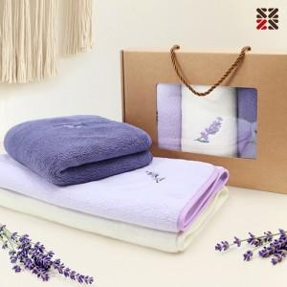

【상세/제작정보】 | <span style="font-size: 14pt;"></span><span style="font-size: 18.6667px;">●타올자체 인쇄불가,종이케이스에만 인쇄가능</span><span style="font-size: 14pt;"><br></span>

【인쇄/포장옵션】 | 실크 / 포장불가능

【공급단가】 | 수량 | 50~ | 100~ | 500~ | 1,000~ | 3,000~
*VAT별도 | 단가 | 9,450원 | 9,250원 | 8,650원 | 8,500원 | 8,350원

【상품 URL】 | https://www.synergygift.co.kr:443/src/goods_detail.php?gdno=47314

